Hoja1
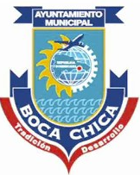
LOGO DEL AYUNTAMIENTO O JUNTA DE DISTRITO
Ayuntamiento Municipal de (BOCA CHICA)
C/ calle San Rafael esq. Miguel Ozuna no. 42 Municipio de Boca Chica Tel.809-523-4221
UNIDAD DE COMPRAS Y CONTRATACIONES
Relacion de Compras Septiembre 2022

Nº de Orden | FECHA | PROVEEDOR | RNC / CÉDULA | CONCEPTO | TOTAL
AMBC-UC-CD-2022-0040 | 16/09/2022 | Luyens Comercial, SRL | 130-630161 | ADQUISICION DE IMPRESORA PARA CONTRALORIA | RD$28,919.99
AMBC-UC-CD-2022-0039 | 01/09/2022 | Allinonesupply, SRL | 132-271394 | ADQUISICION DE MATERIALES DE LIMPIEZA | RD$94,354.57

